2023_07_data
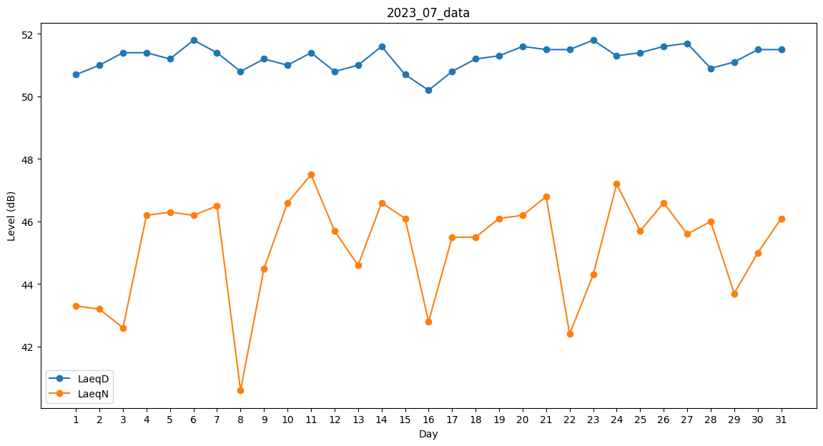
Day | LaeqD | LaeqN
1 | 50.7 | 43.3
2 | 51 | 43.2
3 | 51.4 | 42.6
4 | 51.4 | 46.2
5 | 51.2 | 46.3
6 | 51.8 | 46.2
7 | 51.4 | 46.5
8 | 50.8 | 40.6
9 | 51.2 | 44.5
10 | 51 | 46.6
11 | 51.4 | 47.5
12 | 50.8 | 45.7
13 | 51 | 44.6
14 | 51.6 | 46.6
15 | 50.7 | 46.1
16 | 50.2 | 42.8
17 | 50.8 | 45.5
18 | 51.2 | 45.5
19 | 51.3 | 46.1
20 | 51.6 | 46.2
21 | 51.5 | 46.8
22 | 51.5 | 42.4
23 | 51.8 | 44.3
24 | 51.3 | 47.2
25 | 51.4 | 45.7
26 | 51.6 | 46.6
27 | 51.7 | 45.6
28 | 50.9 | 46
29 | 51.1 | 43.7
30 | 51.5 | 45
31 | 51.5 | 46.1

